基礎設計
クエスト基礎設計フォーマット

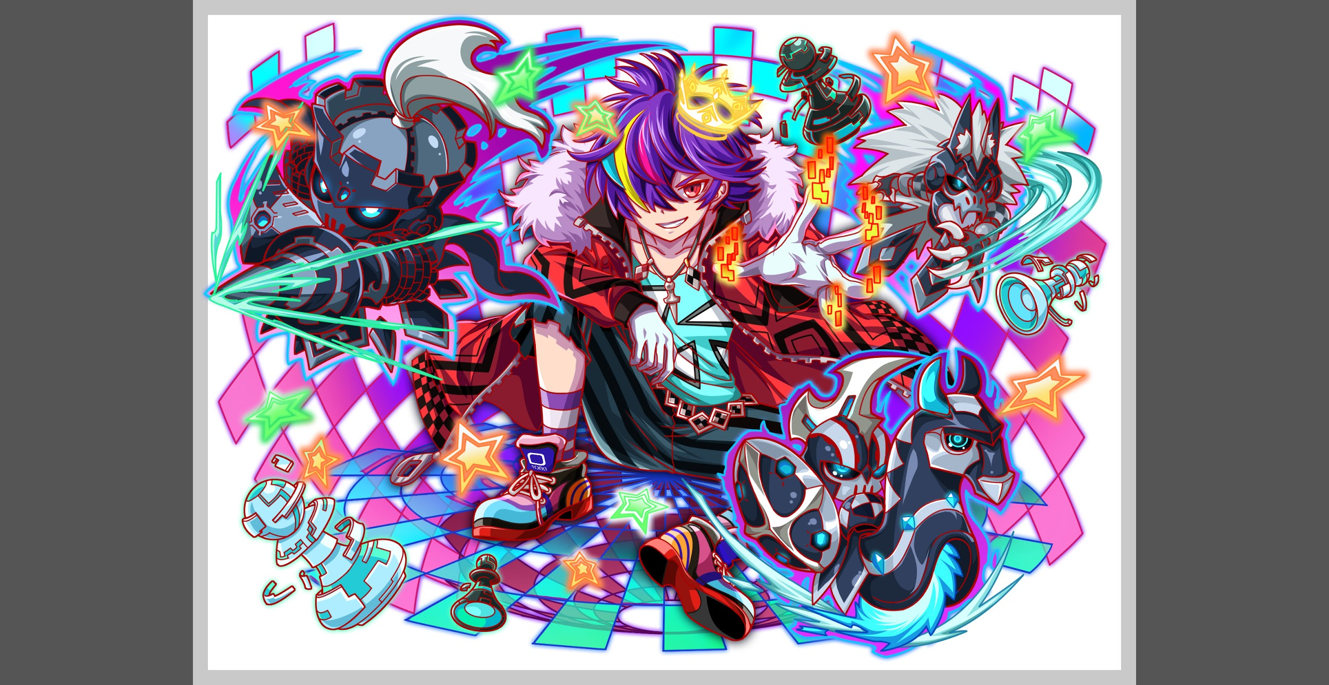
 | 認識合わせ

 |  | クエストの位置づけ |  | 超ウィザード
 |  | クエストの存在意義 |  | 超上級者の遊び場。★６まで育ち、なおかつ下手なガチャキャラ、フェス当たりよりも強いユニットが手に入る。フェス限ユニットの使いみちその１。
 |  | つまり |  | フェス限がないと勝てない難易度で良かです

 | 基本情報

 |  | クエスト名 |  | ギルガメッシュ襲来
 |  | 難易度 |  | 超ウィザード級
 |  | ボスキャラクター名称 |  | ギルガメッシュ
 |  | ボスキャラクター情報 |  | 赤/ゴッド・ヒューマン/攻撃

 |  | ステージギミック |  | 常時ボムパネルドロップ
 |  | エネミーギミックA |  | 爆風軽減
 |  | エネミーギミックB |  | 素の防御力（小さいCパネルを無効化する）
 |  | キラー |  | テクニカル → 単種族キラー（ユークリッドや夏シリーズを採用しにくくする）
 |  | 対応できるユニット数
 |  | フロア構成要望 |  | 4
 |  | 実現したいユーザー体験 |  | ■要件 ・爆風軽減をメインとするクエストにしたい(爆風軽減無効三体必須) ・プロテクトと時限式ダメージパネルをしようする (セトと違い、爆風軽減をメインにする) ・オシリスと似た体験になり過ぎないようにはしたい ・道中にウシュムガル/パズズ/フンババ/ティアマト辺りを出したい ・ティアマトのフロアで赤ユニットを殺したい (属性軽減とかを使ってでも止めたい) ・セト/エンキドゥ連れて行った場合にセリフを変えたい。 | 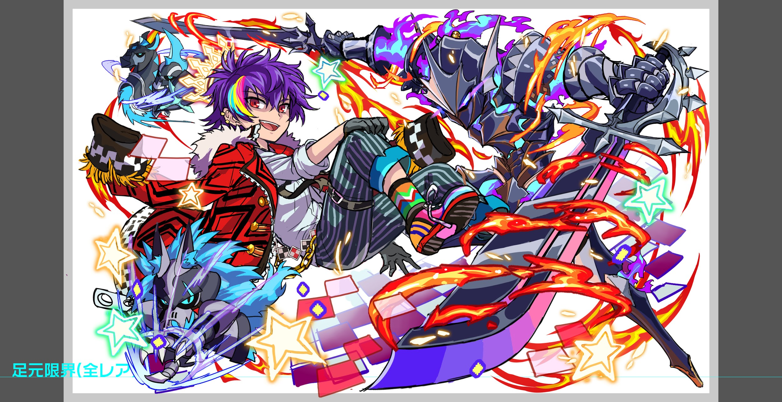
 |  | 懸念点 |  | クラッシュフィーバーにおいて、SCPおよびボムパネルによる爆風は、 爽快感の大半を占める重要な要素であると認識しています。 その点において、爆風軽減ギミックをメインにしてしまうと、どうしてもユーザーにとってストレスが強すぎるクエストになってしまいがちです。 このストレスに対抗する手段としてアビリティが存在しますが、爆風軽減無効はあくまでマイナスからゼロへの回帰であるため、この手段を採用したユーザーにとっても普段通りのプレイ感にしかなりません。 また、そもそもアビリティを持つユニットの数が非常に少ないことから、必然的にユーザーがパーティを考える余地が無くなり、特定のユニットしか使えないという風潮を助長する結果になる事が予想されます。 以上を踏まえると、爆風軽減をメインギミックとしたクエストはユーザー離れの要因となる可能性が高く、できる限り濫用しないべきであると思われます。 （オシリス・超大型巨人・クロネッカーチャレンジと続いているため）
 |  | ご提案 |  | 爆風軽減無効と比較した時、ゼロからプラスになる爆風強化は、新鮮なエフェクトも相まって非常に爽快感を覚える良いアビリティであると感じています。 対抗フェス限のディラックにこれを持たせて活かせるクエストを作れれば、ディラックを入手したユーザーに大きな優位性を提供できるはずです。 ただし、爆風が多少強くなったところで通常その他のユニットに対し明確な差が生まれないので、ここに差をつけるためのギミックをメインに組み立てます。 要素１：ステージ通して一定確率でボムパネルが降ってくる →ディラックであれば強化された爆風でボムを連鎖爆破できる可能性が高まる。 要素２：ギルガメッシュの行動に緩急をつける →強力な行動ばかりのフェーズと小休止的なフェーズを設けることで、前者は爆風強化前提で思い切り戦ってもらい、後者は違和感なく爆風軽減を盛り込める。 この爆風軽減は有限のターン数（切れると同時に再び強力なフェーズに移行）とし、爆風軽減無効があれば少しだけ立て直しやすい程度のものとする。 要素３：ギルガメッシュ戦は一定以上の火力が求められる →フェーズが切り替わる度に強化されていき、実質どう足掻いても耐えられなくなる設計（ガレス式）とする。これによりディラックの価値が底上げされる。 また、ムラクモと夏ファラデーを封じるために、高めの防御力を持たせる。 以上３つの要素で、爆風軽減ギミックを盛り込みつつ、爆風強化とキラーアビリティによる高火力が最重要となるような構成を目指す。 | 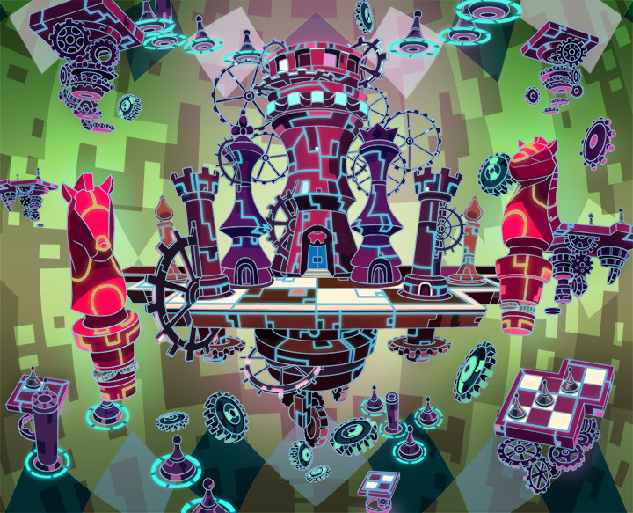
 |  | ステージギミック早見表 (2016/7/4更新) ※パーティの組み方に影響を与える戦略要素 |  | ウィルス / スリープ / スキルバインド / カウンター / 全体攻撃 / 連続攻撃 / パネル変換禁止 / 爆風軽減 / 時限式ダメージパネル / お邪魔パネル / パネルプロテクト / 暗闇 / {赤・青・黄・緑・ハート}無効 / {赤・青・黄・緑・ハート}ドロップDOWN / タップ数変更 / チェーン数変更 / {ヒューマン / アニマル / マシン / ドラゴン / ゴッド / unknown}キラー / {ヒューマン / アニマル / マシン / ドラゴン / ゴッド / unknown}限定

 |  | クリア報酬 |  | ギルガメッシュ 1体

 |  | 補足

 | 活躍させたいユニット

 |  | ラベル | ユニット名 | 概要コメント |  | ID | ユニット名 | ドロップラベル | コスト | Level | HP | リンゴ | attack | リンゴ | heal | リンゴ | HP合計 | ユニットスキル | クラッシュスキル
 |  | SSS(Level:99) | ディラック（academia/unknown） | アビリティ１：爆風強化 アビリティ２：パネルブレイク40HP回復 |  | 1040 | 蒼流の電磁団 ディラック | PremiumSSS | 55 | 99 | 6363 |  | 5509 | 99 | 3534 |  | 29613 | ランダムで1つ青のカラーブレイクパネルに変換+1ターン青パネルの出現率が特大UPし、確率で青ボムパネルをドロップ | 1体に超大ダメージ
 |  | S(Level:99) | ジーナ（unknown/god) | アビリティなし バグ枠 R6オーディンにすると攻略が更に容易になる |  | 861 | 青燈の巨躯 ジーナ | DropWizS | 45 | 99 | 10185 | 99 | 3089 |  | 2142 |  |  | 自身のHPの最大値で単体に特大ダメージ+3ターン青属性の攻撃力と防御力を特大UP | 全体に超大ダメージ
 |  | SS(Level:99) | セト（god/unknown） | アビリティ１：爆風軽減無効 アビリティ２：Cスキル威力UP |  | 1011 | 偉獰なる荒嵐神 セト | DropWizSS | 50 | 99 | 6065 |  | 4245 |  | 3736 | 99 |  | ランダムで2つSCパネル（大）に変換+青属性のスキルゲージを上昇させる | 1体に特大ダメージ
 |  | SSS(Level:99) | ノイマン（machine/human） | アビリティ１：爆風軽減無効 アビリティ２：パネルブレイク40攻撃力UP |  | 791 | 無差別求の破者 ノイマン | PremiumSSS | 55 | 99 | 7000 |  | 6464 | 99 | 2344 |  |  | 1ターンタップ回数を1にする代わりに、赤・青・緑・黄パネルを吸収して攻撃し4色のボムパネルをドロップ | 1体に特大ダメージ

 | フロア構成

 |  | フロア１
 |  | 登場ユニット | 攻撃力 | 概要・行動パターン | スピード
 |  | R4 パズズ | 5000 | 信長のガラシャのように、慣れれば安定して攻略できる難易度を目指したい。 最速でスキルが溜まるノイマン（6ターン）に合わせて敵の攻撃を激しくすることで、 ノイマンがいないパーティでは若干苦戦するといった調整を目指す。 お供フラグでディスハートが発動するが、1ターンだけなので気にせずバショーを先に倒してしまうのが正解。 | 2
 |  | R2 バショー | 3000 |  | 2
 |  | R2 バショー | 3000 |  | 2

 |  | フロア2
 |  | 登場ユニット | 攻撃力 | 概要・行動パターン | スピード
 |  | R5 ウシュムガル （1ゲージ目） | 12000 | ディラックのカラーブレイクが活きるように色パネル変換とディスパネルを合わせて持たせる予定。ユニットとしてのウシュムガルの性能が確定したら、それに似せる形で行動パターンの調整を行いたい。 | 2
 |  | R5 ウシュムガル （2ゲージ目） | 12000 |  | 2

 |  | フロア3
 |  | 登場ユニット | 攻撃力 | 概要・行動パターン | スピード
 |  | R5 ティアマト （1ゲージ目） | 10000 （グラビティを多用） | ウィザード級で使用してきたギミックの一部は、想定パーティの関係上入れにくい。 （種族unknownのユニットが多い、お邪魔パネル対策が無い、など） そのため、引き継ぐ要素としてはグラビティとフィーバー減少をメインとして、 申し訳程度のお邪魔パネルギミックを組み込んだ構成とする。 なお、赤属性のパーティをここで弾くことを明確な役割として担わせる。 次のフロアにいるギルガメッシュが開幕にお邪魔パネル吸収攻撃力UPを発動するので、ティアマトの2ゲージ目はフィーバーで倒しきると色々とうまくいく。 | 1
 |  | R6 ティアマト （2ゲージ目） | 12000 |  | 1

 |  | フロア4
 |  | 登場ユニット | 攻撃力 | 概要・行動パターン | スピード
 |  | R5 ギルガメッシュ （1ゲージ目） | 14000 | 【開幕】状態異常耐性＋お邪魔パネル吸収攻撃力UP 【常時】クリティカル＋ボムパネル（大）3つ生成 【常時】6回連続攻撃＋ボムパネル（中）6つ生成 【2ターン毎】単種族キラー（3体いたら即死する。2体でも瀕死になる） 【HP50%以下】強力なボムパネル吸収攻撃（最大10個） ―――――― 道中ボリュームがあるので、1ゲージ目はHPを低めにしてプレイ時間短縮を計る。 行動パターンもストレートなものとし、次のゲージに備えてもらう。 想定パーティで挑んでいれば、このフロアで負けることはほぼない。 （ノイマンのスキルをボムパネル吸収攻撃の直前に使わないことだけ注意） | 2
 |  | R6 ギルガメッシュ （2ゲージ目） | アサルト：13000 ガーディアン：6500 | 【開幕】状態異常耐性＋アサルトフォームにチェンジ！ 【4ターン毎】アサルトフォームとガーディアンフォームを交互に切り替える ★アサルトフォーム中：攻撃力UP、防御力DOWN ★ガーディアンフォーム中：攻撃力DOWN、防御力UP、爆風軽減50% 【常時】全体攻撃＋ボムパネル（大）4つ生成 【常時】2回連続攻撃＋ボムパネル（特大）2つ生成 【HP50%以下】単種族キラー（アサルトフォーム中は2体いたら即死する） ―――――― 2ゲージ目からが超ウィザード級の本領発揮。 素の防御力が10000付与され、小さな攻撃は全てシャットアウトされる。 更に4ターン毎にフォームチェンジを行い、自身の性質をガラリと変えてくる。 アサルトフォームは単純に攻撃力が高いという強さをもつ。 ガーディアンフォームは防御力が+5000されて15000に達するうえ、爆風軽減により攻撃がなかなか通らない。幸い攻撃力は低くなるので回復に専念すると良い。 | 1
 |  | R6 ギルガメッシュ （3ゲージ目） | 12000 | 【開幕】状態異常耐性＋3ターン全属性ダメージ軽減＋爆風軽減50% ▼HP100〜50%の間 【1ターン目】全てのプラス効果を解除 【2ターン目】次のターン自身の攻撃力を超大UP 【3ターン目以降】6つの攻撃スキルをランダムに1回ずつ発動（ボム生成を伴う） 【6つのスキルを使い切ったら】予告攻撃→即死攻撃 ▼HP50%〜0%の間 【1ターン目】3ターン全属性ダメージ軽減＋爆風軽減50% 【2ターン目】全てのプラス効果を解除 【3ターン目】次のターン自身の攻撃力を超大UP 【4ターン目以降】6つの攻撃スキルをランダムに1回ずつ発動（ボム生成を伴う） 【6つのスキルを使い切ったら】予告攻撃→即死攻撃 ―――――― 3ゲージ目になるとデフォルトで防御力を10000もつうえ、HPが非常に高くなる。 行動が読みにくいうえ、もたつくと即死攻撃がくるので、対策していないと厳しい。 なお、HP100〜50%の時とHP50%〜0%の時で、6つの攻撃スキルは共有している。 そのため前半を早めに乗り切れば後半に余裕が生まれる。逆も然り。 ※6つの攻撃および予告攻撃と即死攻撃はチェスの駒に見立てたスキルです | 1

